納入書の入力について
高文連分担金の納入書の入力について
1） | 課程別（１全日制・２定時制・３通信制・４特別支援学校）シートから自校の課程を選び入力ください。
2） | 入力個所は着色部分のみ数字を入力ください。納入金額が自動計算されます。
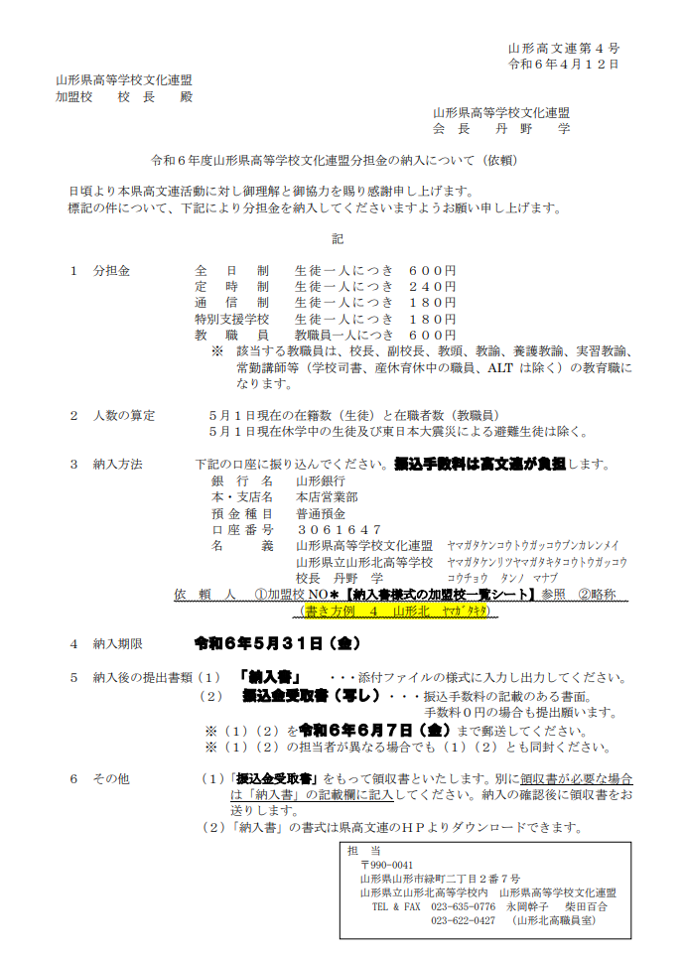
 | ※以下に依頼文コピーです。ご確認ください。

